Hoja1
Bug # | Nivel | Estado | Descripción | Adjunto | Solución
1 | 1 | Abierto | Hitbox de plataforma sobre la caldera | 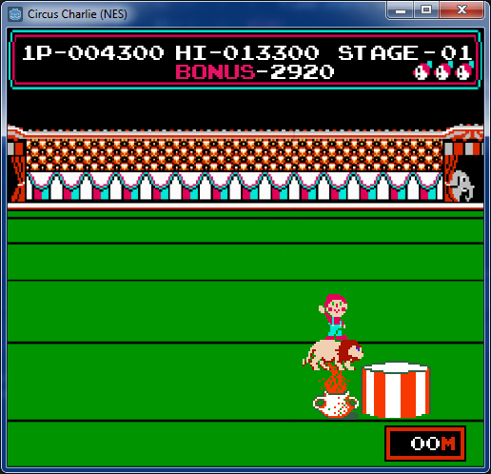 | Al menos debe tocar la plataforma con las patas delanteras
2 | 1 | Resuelto | Se puede cambiar dirección de salto cuando se salta derecho hacia arriba |  | Resuelto en branch bugs1
3 | 1 | Resuelto | Hitbox del león no debería incluir patas traseras (solamente el cuerpo) |  | Reducir hitbox del león, dejar patas traseras fuera
4 | 1 | Resuelto | Error cuando el archivo score.save no existe |  | Resuelto en branch bugs1
5 | 1 | Abierto | Al empezar se ve el aro quieto del otro lado
6 | - | Resuelto | Se puede poner pausa en pantalla de Game Over |  | Resuelto en branch bugs1
7 | 1 | Abierto | Al perder saltando sobre la última caldera da error al volver a empezar (a veces) |  | Posiblemente resuelto
8 | - | Abierto | Después de perder y volver a empezar el sonido del inicio se corta
9 | 1 | Resuelto | La trayectoria de la moneda es lineal |  | Debería ser parabólica
10 | 1 | Abierto | Los puntajes de bonus se mueven independientes | 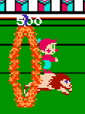 | Deberían seguir la posición horizontal del jugador (vertical fija)
11 | 1 | Abierto | Después de saltar una caldera y volver hacia atrás, la caldera desaparece |  | Debería quedar hasta que desaparezca por el lado izquierdo de la pantalla
12 | - | Resuelto | Relacionado a #6: al poner pausa y dejarlo, se traba el juego |  | Resuelto en branch bugs1
13 | 1 | Abierto | El león debe tener hitbox de las patas delanteras para no caer debajo de la línea del suelo
14 | 2 | Abierto | El puntaje se resetea al pasar de nivel |  | Habrá que usar la misma instancia del HUD en todos los niveles o tener el puntaje en global?
15 | 1 | Abierto | Falta sonido al sumar el timer al puntaje al final del nivel |  | El sonido a usar es Circus Charlie SFX (6)
16 | 1 | Abierto | Contemplar caso que el puntaje se termine de sumar antes de que termine la música al ganar el nivel |  | Esperar 2 condiciones: que termine la música y que termine de sumar el puntaje
17 | 1 | Abierto | El león no se alinea al final si queda descentrado en la plataforma |  | Si no queda centrado al ganar, mover lentamente hacia el centro de la plataforma
18 | 1 | Abierto | En la animación de Charlie al correr, los pies deberían mantenerse en la misma posición y moverse el cuerpo, ahora se mueven los pies y el cuerpo queda en la misma posición |  | Corregir el sprite en un pixel para que no se de ese efecto

